Specsheet
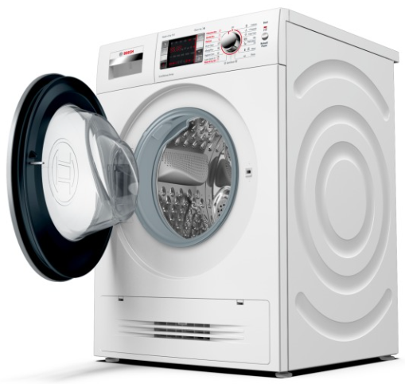
 | WVH28420BY | Vlastnosti:
 | kombinace pračka/sušička | Konstrukce: Volně stojící Odnímatelná pracovní deska: Ne Závěs dveří: Vlevo Délka přívodního kabelu (cm): 210 Výška bez pracovní desky (mm): 850 Rozměry spotřebiče (mm): 848 x 598 x 590 Hmotnost netto (kg): 85,0 Objem bubnu (l): 56 Power consumption standby/network: Please check the user manual for how to switch off the WiFi module.: en: Time auto-standby/network:

 | Spotřeba • energetický štítek: třída energetické účinnosti A v rozsahu tříd energetické účinnosti od A do G / třída účinnosti praní A • spotřeba energie praní a sušení 4.76 kWh, spotřeba vody praní a sušení 57 l ve standardním programu • náplň prádla: 7 kg praní / 4 kg sušení • objem bubnu: 56 l • nonstop program praní a sušení: 4 kg • počet otáček při odstřeďování: 1400 - 400 ot./min Programy • speciální prací programy: máchání, čištění bubnu, mix, extra krátký 15', odstředění/odčerpání, AlergiePlus, HygieneCare, vlna/ruční praní, jemné/hedvábí • speciální program: šetrné sušení, osvěžení, intenzivní sušení Komfort a bezpečnost • funkce Reload: máte možnost přidat prádlo dokonce i po začátku pracího cyklu • AquaSecure • extra velký displej: ukazatel průběhu programu, teploty, počtu otáček, zbytkového času, časové předvolby až o 24 hod. a aktivní dětské pojistky • průtokový senzor pro optimální spotřebu vody • EcoSilence Drive: tichý asynchronní motor s dlouhou životností • plně elektronický kovový otočný volič pro všechny prací a speciální programy • VarioSoft nerezový buben: elipsovité prolisy a měkčené asymetrické unašeče • časově řízené programy, funkce AutoDry • TouchControl tlačítka: odložení konce programu, start/pauza s reload funkcí (možnost doplnění prádla), máchání plus, snadné žehlení, nastavení počtu otáček, teplota, druh sušení • Air Condensation Technology: kondenzace vody pomocí vzduchu, minimální spotřeba vody během sušení • ActiveWater™Plus: systém úsporné distribuce vody • 3D AquaSpar systém praní pro rychlejší průnik vody • doporučení dávkování • systém rozpoznání pěny k odstranění nadměrné pěny • kontrola nevyváženosti • jednoduše čistitelná přihrádka na prací prostředky • signál na konci programu • bezúdržbový kondenzátor: automatické odstraňování zbytků textilií • dětský zámek ovládání • kruhový průzor o průměru 32 cm, s úhlem otevírání dvířek 180° • skleněný kryt plnícího otvoru • závěs dvířek vlevo • kovový háček zavírání dvířek • komfortní

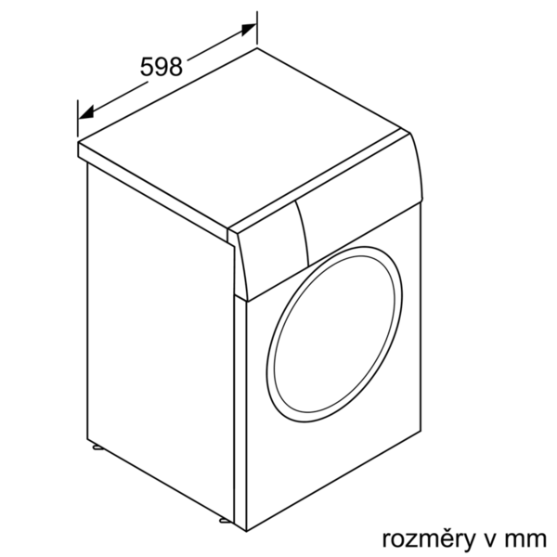

 |  | Vlastnosti spotřeby a připojení:
 |  | Příkon (W): 2200 Jištění (A): 10 Napětí (V): 220-240 Frekvence (Hz): 50 Aprobační certifikáty: CE, VDE Spotřeba energie (praní a sušení při plné náplni praní) (kWh): 4,76 Spotřeba energie (pouze praní) (kWh): 0,66 Spotřeba vody (praní a sušení plné náplně praní) (l): 57 zvláštní příslušenství: WMZ20490 : Podesta s výsuvem WMZ2200 : Set pro upevnění k podlaze WMZ2380 : Přívod studené vody/prodl. AquaStopu

EAN:4242005110582

 | WVH28420BY | Vlastnosti:
 | kombinácia práčka/sušička | konštrukcia: voľne stojaci odnímateľná pracovná doska: Nie záves dverí: vľavo Dĺžka prívodného kábla (cm): 210 výška bez pracovnej dosky (mm): 850 rozmery spotrebiča (mm): 848 x 598 x 590 Hmotnosť netto (kg): 85,0 objem bubna (l): 56 Power consumption standby/network: Please check the user manual for how to switch off the WiFi module.: en: Time auto-standby/network:

 | Spotreba • energetický štítok: trieda energetickej účinnosti A v rozsahu tried energetickej účinnosti od A do G / trieda účinnosti prania A • spotreba energie pranie a sušenie 4.76 kWh, spotreba vody pranie a sušenie 57 l v štandardnom programe • náplň bielizne: 7 kg pri praní - 4 kg pri sušení • objem bubna: 56 l • nonstop program pranie a sušenie: 4 kg • počet otáčok pri odstreďovaní: 1400 - 400 ot./min Programy • špeciálne programy prania: plákanie, čistenie bubna, mix, extra krátky 15', odčerpanie/odstreďovanie, AlergiaPlus, hygienaCare, vlna/ručné pranie, jemné/hodváb • špeciálne programy sušenia: jemné sušenie, osvieženie, intenzívne sušenie, Wash&Dry 60' Komfort a bezpečnosť • funkcia Reload: bielizeň máte možnosť pridať dokonca aj po začatí pracieho cyklu • aquaStop • extra veľký displej: ukazovateľ priebehu programu, teploty, počtu otáčok, aktívnej detskej poistky a časovej predvoľby 24 hod. • prietokový senzor pre optimálnu spotrebu vody • EcoSilence Drive: tichý asynchrónny motor s dlhou životnosťou • plne elektronický kovový otočný volič pre všetky pracie a špeciálne programy • varioSoft nerezový prací bubon s kvapkovitými prelismi a asymetrickými unášačmi pre maximálnu ochranu bielizne • časovo riadené programy, funkcia AutoDry • TouchControl tlačidlá: odloženie konca programu, štart/pauza s reload funkciou (možnosť doplnenia bielizne), extra plákanie, jednoduché žehlenie, nastavenie počtu otáčok, teplota, doba sušenia • Air Condensation Technology: kondenzácia vlhkosti pomocou vzduchu, žiadna spotreba vody počas sušenia • ActiveWater™Plus: systém úspornej distribúcie vody • 3D AquaSpar systém prania pre rýchlejší prienik vody • odporúčanie náplne • systém rozpoznania peny na odstránenie nadmernej peny • kontrola nevyváženosti • jednoducho čistiteľná komora na pracie prostriedky • signál na konci programu • bezúdržbový kondenzátor: automatické odstraňovanie zvyškov textílií • detský zámok ovládania • kruhový priezor s priemerom 32 cm, s uhlom otvárania



 |  | Vlastnosti spotreby a pripojenie:
 |  | príkon (W): 2200 istenie (A): 10 napätie (V): 220-240 frekvencia (Hz): 50 aprobačné certifikáty: CE, VDE spotreba energie (pranie a sušenie pri plnej náplni prania) (kWh): 4,76 spotreba energie (len pranie jednej plnej náplne) (kWh): 0,66 spotreba vody (pranie a sušenie jednej plnej náplne prania) (l): 57 zvláštne príslušenstvo: WMZ20490 : Podstavec s výsuvom WMZ2200 : Set pre upevnenie k podlahe WMZ2380 : Prívod studenej vody/predĺ. AquaStopu

EAN:4242005110582

